Sheet1
Pallet 1 | Category | Quantity | Español | English | Photo
1 | Home Décor | 1 | Rollo brezo | Heather roll | 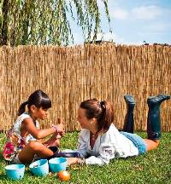
1 | Home improvement | 1 | Lámpara fluorescente | Fluorescent lamp | 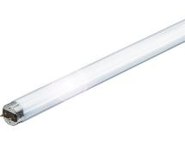
1 | Toys | 2 | Cometas | Kites | 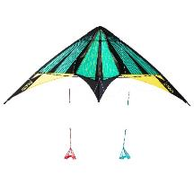
1 | Home improvement | 22 | Piso de parquet de madera | Parquet wood Floor | 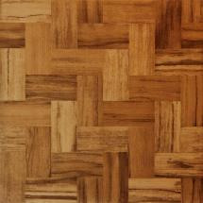
1 | Furniture | 3 | Sillones | Armchairs | 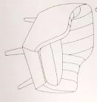
1 | Stationery | 14 | Rollo De Papel para embalar | Kraft Paper Roll | 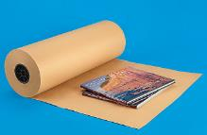
 |  | 43
Palet 2: | Category | Quantity | Español | English | Photo
2 | Footwear | 300 | Calzado surtido | Assorted footwear | 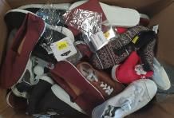
2 | Homegoods | 6 | Vaso de cristal | Cristal glass | 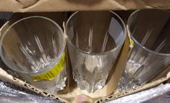
2 | Homegoods | 2 | Caja de madera | Wooden box | 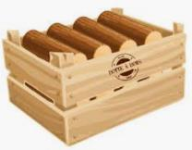
2 | Furniture | 3 | Asiento individual sin respaldo | Poufs | 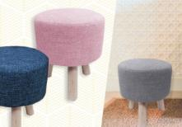
2 | Home improvement | 2 | Cajas accesorios de limpieza del hogar | Household cleaning accessories | 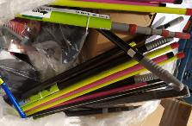
2 | Stationery | 90 | Pegante blanco | White glue | 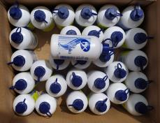
2 | Stationery | 1 | Caja de adhesivo para libros | Transparent self-adhesive, protective cover for books, etc. | 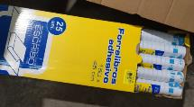
2 | Home Décor | 3 | Cajas reposa cuadros | Boxes pictures | 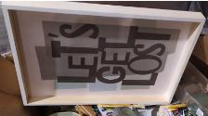
2 | Accessories | 200 | Accesorios para Cabello | Hair accessories | 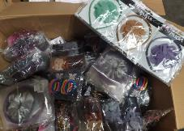
2 | Home décor | 35 | Papel pared | Wallpaper | 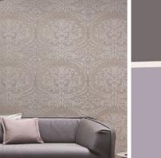
2 | Homegoods | 50 | Organizador de Zapatos | Shoe Organizer
2 | Stationery | 50 | Cinta adhesiva | Masking Tape | 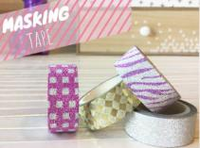
2 | Home décor | 40 | Surtido de cuadros, vasos | Home Décor mix goods | 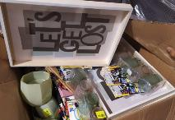
 |  | 782
Pallet 3-4-5 : Mix | 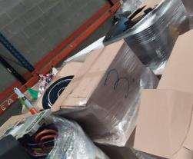 |  |  | 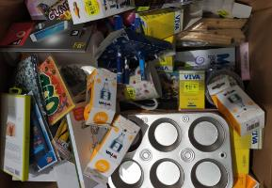

Palet 6: | Category | Quantity | Español | English | Photo
6 | Toy | 7 | Patineta | Skater | 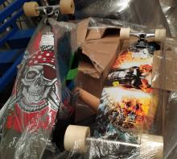
6 | Home Improvement | 1 | Encimera baño | Bathroom Sink | 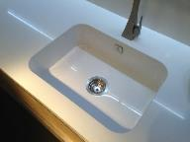
6 | Home Improvement | 2 | Cerámica Baño | Ceramic | 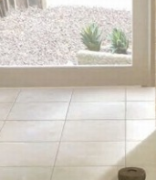
6 | Furniture | 11 | Mesa de campo | Folding tables | 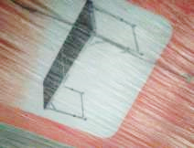
6 | Home Décor | 50 | Papel pared | Wallpaper
6 | Home Décor | 7 | Bolso canasta | Baskets | 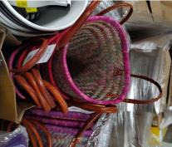
6 | Furniture | 3 | Asiento individual sin respaldo | Poufs | 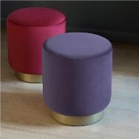
6 | Home Improvement | 75 | Disco de Sierra | Saw discs | 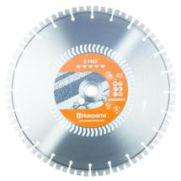
 |  | 156
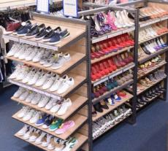 Palet 7 : mix ropa y calzado |  | 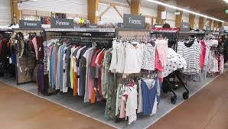 |  |  | 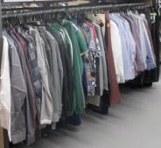

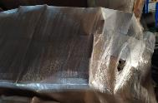 palet 8-9 : mix mediano |  | 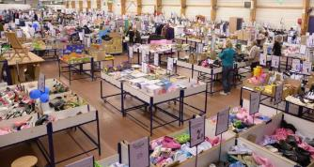

Palet-10 | Category | Quantity | Español | English | Photo
10 | Furniture | 3 | Sillones | Armchair | 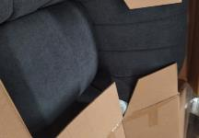
10 | Furniture | 2 | Asiento individual sin respaldo | Poufs | 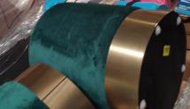
10 | Furniture | 1 | Sillón Plástico | Plastic Chair | 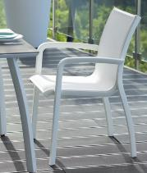
10 | Homegoods | 60 | Vasos plásticos | Plastic glasses | 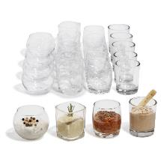
10 | Homegoods | 80 | Piezas de Cerámica | Ceramic pieces | 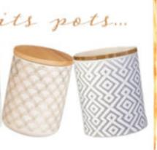
10 | Accessories | 11 | Bolsos | Handbags | 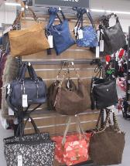
10 | Homegoods | 7 | Lamparas | Lamps | 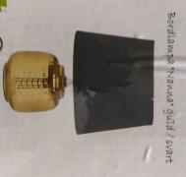
10 | Apparel | 120 | Ropa Mixta | Mix Apparel | 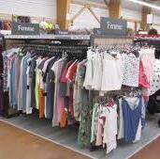
 |  | 284
Pallet #11 Mix

Palet 12 | Category | Quantity | Español | English | Photo
12 | Kitchen Appliances | 3 | Batidora Manual | Hand Blender
12 | Accessories | 20 | Forro para cubrir bicicletas o scooters | Lining to cover bicycles or scooters | 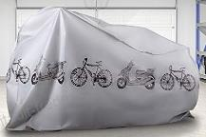
12 | Accessories | 6 | Cajonera para complementos | Chest of drawers for accessories | 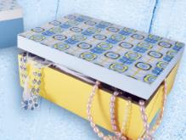
12 | Home Décor | 50 | Candelabro vela / vasos | Drinking glass or Candlestick | 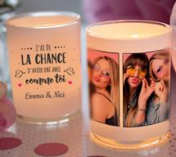
12 | Footwear | 100 | Mix de Calzado | Assorted Footwear
12 | Homegoods | 180 | Productos Mixtos para el Hogar | Assorted homegoods | 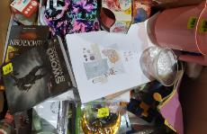
12 | Furniture | 2 | Asiento individual sin respaldo | Poufs | 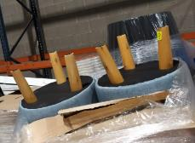
12 | Furniture | 2 | Canjonera | Chest of drawers | 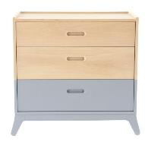
12 | Homegoods | 5 | Tetera | Teapot | 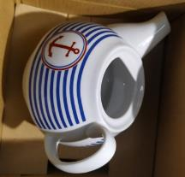
12 | Home improvement | 2 | Piso de parquet de madera | Parquet wood Floor
 |  | 370
Palet 13 | Category | Quantity | Español | English | Photo
13 | MIX | 200 | Productos Mixtos para el Hogar y Cabello | Mixed Products for Home and Hair | 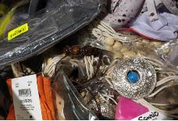
13 | Homegoods | 100 | Productos Mixtos para el Hogar | Mixed Products for Home | 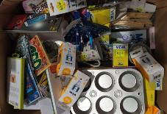
13 | Homegoods | 80 | Productos mixtos para el hogar y playa | Mixed homegoods and beach accessories | 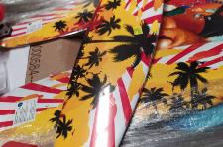
 |  | 380
Palet-14 | Category | Quantity | Español | English | Photo
14 | Furniture | 4 | Sofá | Sofa | 
14 | Toy | 1 | Tabla de agua | Bodyboard
14 | Toy | 7 | Patines | Skates | 
 |  | 12
Palet-15 mix ropa

palet-16 mix

Palet-17 | Category | Quantity | Español | English | Photo
17 | Accessories | 200 | Accesorios para Cabello | Hair accessories
17 | Homegoods | 17 | Cajas de Plástico | Plastic Boxes | 
17 | Homegoods | 50 | Platos | China | 
17 | Accessories | 500 | Fundas para teléfonos inteligentes | Smartphone Cases | 
17 | Furniture | 1 | Sofa | Sofa
17 | Ba by | 1 | Cochecito de bebe | Baby Stroller | 
17 | Homegoods | 1 | Papelera | Bin | 
17 | Homegoods | 4 | Tetera | Teapot
17 | Homegoods | 1 | Relleno Nórdico | Nordic filling |  
17 | Homegoods | 5 | Tazas | Cups | 
17 | Homegoods | 2 | Bols de Cerámica | Ceramic bowls | 
17 | Homegoods | 4 | Cortinas | Curtains | 
 |  | 786
Palet-18:calzado y 1 caja de ropa

Pallet 19 | Category | Quantity | Español | English | Photo
19 | Furniture | 4 | Puertas Armario | Dresser Doors | 
19 | Homegoods | 20 | Alfombra Baño | Bath Mat | 
19 | MIX | 25 | Lampara, Alfombra,vasos | Lamp, carpet and glasses | 
19 | MIX | 50 | Cosas de Hogar | Homegoods mix | 
19 | MIX | 20 | Lámpara y Platos | Lights and china | 
19 | MIX | 100 | mix hogar / cuadros / pinzas pelo | mix home / frames / hair clips
19 | Homegoods | 9 | Lámpara grande | Big lamp | 
19 | Homegoods | 12 | Cubos de fregar | Mop bucket | 
19 | Stationary | 83 | Libros | Books | 
19 | Accessories | 81 | Paraguas | Umbrellas | 
 |  | 404
Palet 20 | Category | Quantity | Español | English | Photo
20 | MIX | 73 | Bombillas y Hogar | Light Bulbs and Homegoods | 
20 | Accessories | 97 | Carcasas para teléfonos inteligentes | Smartphone Cases
20 | Accessories | 102 | Fundas para teléfonos inteligentes | Smartphone cases | 
20 | Furniture | 5 | Guardaropa | Wardrobe
20 | Homegoods | 41 | Sábanas y productos para el hogar | Sheets and household products | 
20 | Accessories | 47 | Redes de Pesca | Fishing nets | 
20 | Homegoods | 23 | toalla / platos / hogar | towel / dishes / home | 
20 | Homegoods | 42 | Cortinas, Sabanas y Hogar | Curtains, Sheets and Home | 
20 | MIX | 103 | Muñeco starwars/ pinzas tender ropa / gafas natación | Star wars doll / clothes pegs / swimming goggles | 
20 | Stationary | 43 | Cartas y Sobres | Letters and Envelopes | 
20 | MIX | 42 | Tornillos / libros y cubos para beber perros | Screws / books and buckets for drinking dogs
20 | MIX | 73 | Velas y Cofres | Candles and Chests | 
20 | MIX | 74 | Bascula cocina, platos, adaptador enchufe | Kitchen scale, plates, plug adapter | 
20 | Stationary | 75 | Cintas para coser y artículos de decoración | Sewing tapes and decorative items | 
20 | Accessories | 40 | Bolsos de playa | Summer carrycot bag - Beach bag - Basket - Wicker bag | 
 |  | 880
Palet-21 mix.

Palet-22 | Category | Quantity | Español | English | Photo
22 | Homegoods | 62 | Perchas/ tetera /toalla/ hogar | Hangers / teapot / towel / home
22 | Homegoods | 30 | Cubos de Plástico | Plastic Containers | 
22 | Home Improvement | 11 | Manguera extensible | Extensible hose | 
22 | MIX | 21 | Almohada, silla, jarron, paraguas | Pillow, chair, vase, umbrella | 
22 | Homegoods | 20 | Alfombra | Carpet | 
22 | Homegoods | 21 | Alfombra Baño | Bath Mat
22 | Home Improvement | 1 | Encimera baño | Bathroom Sink
22 | Home Décor | 50 | Papel pared | Wallpaper
22 | Homegoods | 44 | Jarrón | Vase | 
22 | Homegoods | 21 | Estantería y Jarrón | Bookshelf and vase | 
22 | MIX | 17 | Desengrasante y hogar | Degreaser and home | 
22 | MIX | 37 | Calcetines y marco de fotos | Socks and photo frame | 
22 | Home Décor | 14 | Lámpara, marco de fotos | Lamp, photo frame | 
22 | MIX | 25 | Vasos y Estanterías | Glasses and Shelves | 
22 | Stationary | 100 | Bolsas de papel | Paper Bag | 
22 | Homegoods | 1 | Plástico jardín | plastic garden | 
2 | Homegoods | 22 | Vasos de Ceramica | Ceramic glasses | 
22 | Homegoods | 26 | Vasos Café | Coffee cups | 
22 | Accessories | 30 | Bolsos de playa | Summer carrycot bag - Beach bag - Basket - Wicker bag
22 | Homegoods | 5 | Cubos de fregar | Mop bucket
22 | Stationary | 2 | Atriles de madera | Wooden lecterns | 
 |  | 560
Palet-23mix | 

palet24-mix

palet25mix ropa. |  |  |  | 

Palet-26: | Category | Quantity | Español | English | Photo
26 | TOY | 150 | Pelotas plástico vóley / funda de almohada | Plastic volleyballs / pillowcase | 
26 | Homegoods | 50 | Platos y plásticos | Plates and plastics | 
26 | Stationery | 75 | Rollo De Papel para embalar | Kraft Paper Roll
26 | TOY | 30 | Pelotas de vóley / funda de almohada | Volleyballs / pillowcase
26 | Accessories | 16 | Tienda de plástico | Plastic shop | 
26 | Stationery | 120 | Manualidades | Crafts
26 | Kitchen Appliances | 9 | Batidora Manual | Hand Blender | 
26 | MIX | 19 | Bolso, lámpara etc, | Handbag, lamp, etc | 
26 | Homegoods | 3 | Lamparas | Lamps
26 | Accessories | 18 | Paraguas | Umbrellas | 
 |  | 490
Palet-27 | Category | Quantity | Español | English | Photo
27 | Home Décor | 240 | Productos para el hogar, vasos y articulos de decoración | Household products, glasses and decorative items | 
27 | Home Décor | 64 | Marcos de Fotos | Picture Frames | 
27 | Home Décor | 28 | Platos, candelabros y productos para el hogar | Dishes, candlesticks and household products
27 | Furniture | 2 | Asiento individual sin respaldo | Poufs | 
27 | Accessories | 8 | Forro para cubrir bicicletas o scooters | Lining to cover bicycles or scooters
27 | Homegoods | 4 | Lamparas | Lamps
27 | Homegoods | 103 | Platos y Tazas | Plates and cups | 
27 | Accessories | 150 | Fundas para teléfonos inteligentes | Smartphone cases
27 | MIX | 62 | Platos, almohada y juguetes | Dishes, pillow and toys
27 | Furniture | 10 | Guardaropa | Wardrobe
27 | Furniture | 1 | Sofá | Sofa
 |  | 672
Palet-28mix

Palet-29: | Category | Quantity | Español | English | Photo
29 | MIX | 85 | Asiento individual sin respaldo, parrilla, vasos | Poufs, bbq, drinking glasses
29 | Cleanning Supplies | 150 | Productos de Limpieza | Cleaning supplies | 
29 | Homegoods | 28 | Menaje hogar | Homegoods | 
29 | Home Décor | 17 | Atril, Cubos | Lectern, Cubes |  
29 | Homegoods | 20 | Toallas y sábanas | Towels and sheets | 
29 | MIX | 20 | Cometas y Toldo | Kites and awning |  
29 | Helth and Beauty | 40 | Maquillaje, Champú, etc | Makeup, Shampoo, etc | 
29 | Homegoods | 21 | Cubos de plástico | Plastic buckets | 
29 | TOYS | 3 | Monopatines | Skateboards | 
29 | Toy | 1 | Tabla de agua | Bodyboard
29 | Homegoods | 3 | Lamparas | Lamps
29 | Footwear | 11 | Zapatos | Footwear | 
29 | Home décor | 1 | Papel pared | Wallpaper
29 | Home Improvement | 5 | Palas de jardín | Garden shovels | 
29 | Accessories | 12 | Redes de Pesca | Fishing nets
29 | Accessories | 9 | Paraguas | Umbrellas
29 | Home Improvement | 17 | Cajas de Herramientas | Toolbox | 
29 | Home Décor | 1 | Marcos de Fotos | Picture Frames
 |  | 444
Palet-30 mix

palet-31 mix ropa y calzado

Palet-32: | Category | Quantity | Español | English | Photo
80 sillas cubos bombillas papelera | MIX | 80 | Sillas cubos, Bombillas, Papeleras, etc. | Chairs cubes, light bulbs, bins, etc. | 
4 sets de cuchillos cocina | Homegoods | 4 | Sets de cuchillos de cocina | Kitchen knives sets | 
1 relog cocina | Home Décor | 1 | Reloj de Cocina | kitchen clock | 
1 set x3vasos | Homegoods | 1 | Set de 3 vasos | 3pc drinking glasses
1 mesa de jardín | Furniture | 1 | Mesa de jardín | Garden Table | 
3 set cenicero adorno | Home Décor | 3 | set cenicero adorno | Ashtray set | 
2 batidora | Kitchen Appliances | 2 | Batidora | Blender
14 puzle | Toys | 14 | Rompecabezas | Puzzle | 
90 velas y art hogar | Home Décor | 90 | Velas y Arte para el hogar | Candles and Home Décor | 
180 articulos hogar | Homegoods | 180 | Productos mixtos para el hogar | Assorted Home goods | 
43 servilletas y platos | Homegoods | 43 | Servilletas y Platos | Napkins and plates | 
25 cubre bicis | Accessories | 25 | Forro para cubrir bicicletas o scooters | Lining to cover bicycles or scooters
57 cubre bicis y velas | MIX | 42 | Velas y Forro para cubrir bicicletas o scooters | Candles and Lining to cover bicycles or scooters | 
1 mezcladora aparato agua | Home Improvement | 1 | Mezcladora aparato agua |  | 
42 platos, cubre bici | MIX | 42 | Platos y Forro para cubrir bicicletas o scooters | China and Lining to cover bicycles or scooters |  
1 sofa de niño | Furniture | 1 | Sofá de niños | Children sofa | 
10 Poufss. | Furniture | 10 | Asiento individual sin respaldo | Poufs | 
 |  | 540
palet 33 mix

Palet-34 mix ropa.

Palet-35 | Category | Quantity | Español | English | Photo
35 | Home Décor | 163 | Velas y Arte para el hogar | Candles and Home Décor | 
35 | Toy | 2 | Tabla de agua | Bodyboard
35 | Home décor | 11 | Papel pared | Wallpaper
35 | MIX | 18 | Batidora y decoración | Blender and decoration | 
35 | Home décor | 20 | Papel pared | Wallpaper
35 | Homegoods | 40 | Vasos y Decoración | Glass and Décor | 
35 | MIX | 40 | Batidora, platos y deco | Blender, dishes and deco | 
35 | MIX | 72 | Toallitas, tazas y decoración | Wipes, cups and decoration | 
35 | Homegoods | 20 | Productos para el hogar | Household products
35 | TOY | 40 | Rompecabezas, juguetes y productos de mascotas | Puzzles, toys and pet products
35 | Home décor | 45 | Manteles de mesa y decoración | Tablecloths and decoration | 
35 | Furniture | 1 | Mesa de jardín | Garden Table
35 | Stationary | 72 | Marcadores | Markets | 
35 | Toy | 5 | Patineta | Skater
35 | Accessories | 81 | Paraguas | Umbrellas
35 | Furniture | 1 | Asiento individual sin respaldo | Poufs
35 | Home décor | 1 | Cuadro | Picture | 
35 | MIX | 51 | Mochilas de colegio, gorros | Backpacks, hats | 
 |  | 683
Palet-36-mix.

Palet 37 | Category | Quantity | Español | English | Photo
37 | MIX | 35 | Artículos piscina / cuadros / marcos, etc | Pool items / frames and more | 
37 | MIX | 82 | Libros | Books
37 | Homegoods | 70 | Paquetes de Servilletas | Napkins | 
37 | MIX | 205 | Libros y otros | Books and others
37 | MIX | 147 | MIX | MIX
37 | Others | 75 | DVD y otros | DVD and more
37 | MIX | 65 | Ceniceros / vasos / mix | ashtrays / glasses / mix
37 | Homegoods | 137 | Vasos | Glasses | 
37 | MIX | 217 | MIX | MIX
37 | MIX | 205 | Libros y otros | Books and others
37 | MIX | 205 | Vasos y libros | Glasses and Books |  
37 | Bedding | 6 | Colchas Cama | Bedding | 
37 | Apparel and Footwear | 105 | Ropa y Calzado | Apparel and Footwear | 
37 | Apparel | 185 | Ropa Mixta | Assorted clothing
37 | Stationary | 18 | Packs pinzas de tender | Clothespin Packs | 
37 | TOY | 1 | Helado Magic | Magic Icecream | 
37 | MIX | 30 | MIX | MIX
37 | Others | 80 | DVD | DVD | 
37 | Homegoods | 40 | Vasos | Glasses
37 | Furniture | 2 | Asiento individual sin respaldo | Poufs | 
37 | Sport Items | 7 | Alfombras de Yoga | Yoga Mat | 
37 | Travel Accessory | 1 | Maleta | Luggage | 
 |  | 1918

